Worksheet
 |  |  |  |  | 8 (812) 565 05 34 |  |  | sales@miniworks.ru
 |  |  |  |  | Элиста |  |  | отдел продаж
 |  |  | Адрес |  |  |  |  | Режим работы
 |  |  | Элиста |  |  |  |  | Пн – Пт: с 8:00 до 18:00
40-40НЧА
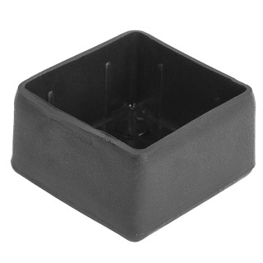 |  | 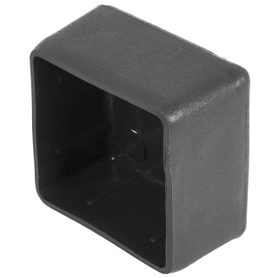 |  | 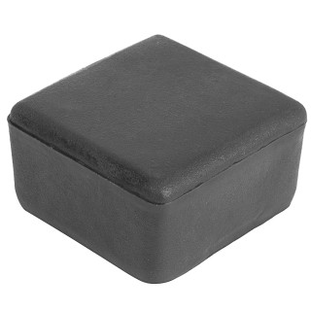 |  | 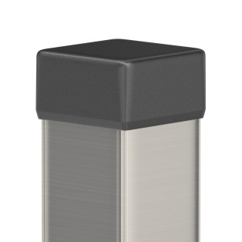
Артикул |  | Цвет |  | от 10000 | от 5000 | от 1000 | от 500 | от 100 | розница | Наличие на 28.07.2026
40-40НЧА |  | черный |  | 19.60р. | 20.60р. | 22.80р. | 27.00р. | 30.50р. | 40.00р. | 13610
40-40НБА |  | белый |  | 23.52р. | 24.72р. | 27.36р. | 32.40р. | 36.60р. | 48.00р. | —
40-40НСА |  | серый |  | 23.52р. | 24.72р. | 27.36р. | 32.40р. | 36.60р. | 48.00р. | —
 | Все цены указаны в рублях и включают в себя НДС. Все цены указаны при условии 100% предоплаты и действительны в течение 5 дней. Все цены указаны при условии самовывоза продукции со склада в г. Элиста (для иногородних клиентов доставка до склада ТК в г. Элиста бесплатна). Все цены указаны за стандартный цвет для каждого вида изделия (изменение цвета на любой из предлагаемой палитры +20% к стоимости, изменение цвета на любой по системе RAL +50% к стоимости). О возможных сроках поставки заказного товара, необходимо уточнять заранее

